桌椅
四川省乐山第一中学校第一学术厅办公家具及公园户外长椅采购项目清单
序号 | 设备名称 | 单位 | 数量 | 预算单价（元） | 小计（元） | 详细参数 | 参考图片
1 | 课桌椅 | 套 | 54 | 340.00 | ￥18,360 | 规格：600*400*760mm 1、桌面规格600*400*16mm采用环保优质中纤饰面板，板材四周截面采用无接缝一次性注塑封边成型,桌面前方中间设有长条形笔槽。 2、座板规格380*370*15mm,背板规格380*170*15mm采用环保中纤饰面板，板材四周截面采用无接缝一次性注塑封边成型。 3、课桌斗规格490*300*18mm,采用0.8mm优质冷轧钢板，经剪板、折弯、模具冲压成型；侧板采用9档升降式，每档3mm。椅架侧板采用0.8mm优质冷轧钢板，7档升降式，每档2mm。 4、桌、椅立柱采用50*20*1.2mm优质椭圆焊管，双立柱升降式。扯方采用50*20*1.2mm优质椭圆焊管。 5、桌、椅横脚采用40*35*1.2mm的优质半椭圆焊管。 6、椅背支架采用30*16*1.2mm优质椭圆管，经全自动弯管机弯曲成型。 7、钢件部分采用二氧化碳气体保护焊接而成，焊接牢固美观，焊缝平整，无假焊、虚焊、毛刺等现象。采用喷塑工艺，★喷塑钢制部件符合GB/T 3325-2017 金属家具通用技术条件、GB/T 26951-2011 焊缝无损检测 磁粉检测、GB/T 26952-2011 焊缝无损检测 焊缝磁粉检测 验收等级检测标准：金属喷漆（塑）涂层附着力应不低于2级；焊缝磁粉检测不低于2级。 8、表面处理：经除油、除锈、酸洗、中和、表调、磷化、烘干、环氧聚酯粉末静电喷涂、高温固化等工序处理； 9、配件采用优质五金配件连接，触地部分采用自锁卡扣式工程塑料胶套，保证永不脱落。★钢制部分采用冷轧钢板，冷轧钢板符合①GB/T 3325-2017 金属家具通用技术条件；②QB/T 3827-1999 轻工产品金属镀层和化学处理层的耐腐蚀试验方法 乙酸盐雾试验(ASS)法；③QB/T 3826-1999 轻工产品金属镀层和化学处理层的耐腐蚀试验方法 中性盐雾试验(NSS)法；④QB/T 3832-1999 轻工产品金属镀层腐蚀试验结果的评价；⑤GB/T 11253-2019 碳素结构钢冷轧钢板及钢带；⑥GB/T 708-2019 冷轧钢板和钢带的尺寸、外形、重量及允许偏差；⑦GB/T 4336-2016 碳素钢和中低合金钢 多元素含量的测定 火花放电原子发射光谱法（常规法）；⑧GB/T 6739-2006 色漆和清漆 铅笔法测定漆膜硬度；⑨GB/T 13298-2015 金属显微组织检验方法；检测项目包含不仅限于：①耐腐蚀等级：中性盐雾试验（NSS）、乙酸盐雾试验（ASS）：企业技术条件：连续喷雾120h，简易10级制定级法不低于7级（10级为最好，0级最差）；②涂层中可溶性重金属检测合格；③金属喷漆（塑）涂层附着力：应不低于2级；④金相显微组织：企业技术条件：铁素体（F）+珠光体（P）检测合格；⑤弯曲试验：试样弯曲处的外面和侧面不应有目视可见的裂纹；⑥五种化学成分检测合格；⑦伸长率（A₈₀mm）：≥20%、抗拉强度（Rm）：370～500MPa ； 10▲课桌椅符合QB/T 4071课桌椅、GB 18584-2001 室内装饰装修材料 木家具中有害物质限量、GB/T 35607-2017 绿色产品评价 家具、GB 20286-2006 公共场所阻燃制品及组件燃烧性能要求和标识：检测项目不低于43项包含阻燃性能：热释放速率峰值 阻燃1级（家具/组件）：≤150 kW 68、5min内放出的总能量阻燃1级（家具/组件）：≤30 MJ 3、最大烟密度阻燃1级（家具/组件）：≤75；不少于8种家具涂层可迁移元素检测；安全性要求检测。（在参数栏有★标识的提供符合参数要求的带二维码、CMA标志检测报告复印件作为符合性审核，中标通知书发出后3日内提供原件查看真伪”；在参数栏有▲标识的参数投标时必须响应，中标通知书发出后3日内提供原件查看真伪）。 | 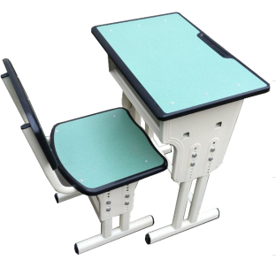
2 | 可移动会议长桌 | 张 | 6 | 800.00 | ￥4,800 | 规格：1400*600*760mm 1.基材采用三聚氰胺板，★三聚氰胺板符合GB/T 15102-2017 浸渍胶膜纸饰面纤维板和刨花板、GB 18580-2017 室内装饰装修材料 人造板及其制品中甲醛释放限量、GB/T 35601-2017 绿色产品评价 人造板和木质地板、GB 8624-2012 建筑材料及制品燃烧性能分级标准：甲醛释放限量≤0.028mg/m3；B1（C）级燃烧性能检测合格(如火焰横向蔓延未到达试样长翼边缘；600s的总放热量THR600s≤15 MJ；60s内焰尖高度FS ≤150 mm；60s内无燃烧滴落物引燃滤纸现象 ）。 2、▲三合一连接件符合GB/T 28203-2011 家具用连接件技术要求及试验方法、QB/T 3826-1999 轻工产品金属镀层和化学处理层的耐腐蚀试验方法 中性盐雾试验(NSS)法、QB/T 3832-1999 轻工产品金属镀层腐蚀试验结果的评价、GB/T 223.79-2007 钢铁多元素含量的测定 X-射线荧光光谱法（常规法）检测标准：检测项目不低于4项包含100h中性盐雾试验（NSS）达到10级，至少4种涂层金属元素含量检测。 （在参数栏有★标识的提供符合参数要求的带二维码、CMA标志检测报告复印件作为符合性审核，中标通知书发出后3日内提供原件查看真伪”；在参数栏有▲标识的参数投标时必须响应，中标通知书发出后3日内提供原件查看真伪）。 | 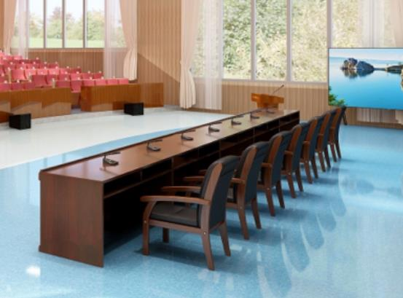
3 | 会议椅 | 座 | 7 | 500.00 | ￥3,500 | 1、椅架采用采用枫香木，★枫香木符合GB 18584-2001室内装饰装修材料木家具中有害物质限量等标准：检测项目不低于4项必须包含甲醛释放量≤1.5mg/L，木材全干密度（绝干密度）≥0.60 g/cm³，木材气干密度≥0.60 g/cm³。表面采用环保型水性油漆，符合GB 24410-2009检验依据，甲苯、二甲苯、乙笨含量总和≤50%，甲醛释放量≤12mg/kg采用五底六面无灰油漆工艺喷涂，表面保证光亮平整，耐磨耐高温，长期保持表面效果。坐背包采用优质海绵，柔软舒适，回弹性好，表面采用优质牛皮，经防污、防尘、抗菌、抗静电、抗摩擦等特殊处理，坐感舒适。 2海绵（阻燃）符合GB/T 10802-2006 通用软质聚醚型聚氨酯泡沫塑料、GB 8624-2012 建筑材料及制品燃烧性能分级：B₁级燃烧性能（单位面积热释放速率峰值≤280 KW/m²、平均燃烧时间≤15 s 、平均燃烧高度≤200 mm）检测和恒定负荷反复压陷疲劳性能 ≤35 ％检测，25％压陷硬度146N，65％/25％压陷比≥2.0。带★部分的技术参数提供带二维码、CMA标志检测报告复印件佐证，中标通知书发出后3日内提供原件查看真伪。 | 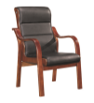
4 | 演讲台 | 张 | 1 | 1000.00 | ￥1,000 | 1、基材采用优质中纤板，经过防潮、防虫处理，符合国家环保E1级标准，满足GB/T11718-2009和GB18580-2017检验标准，甲醛释放量≤0.03mg/m³，木材含水率≤8%，密度≥0.7g/cm³。 2、表面贴优质胡桃木皮，符合GB/T3324-2017、GB18584-2001检验依据，甲醛释放量≤0.1mg/L，含水率≤9%； 3、油漆采用环保水性油漆，符合GB 24410-2009检验依据，甲苯、二甲苯、乙笨含量总和≤50%，甲醛释放量≤12mg/kg采用五底六面无灰油漆工艺喷涂，表面保证光亮平整，耐磨耐高温，长期保持表面效果。 4、采用优质三合一扣件连接，符合QB/T3832-1999和QB/T3826-1999检验依据，耐腐蚀等级≥9级。 5、演讲台正面采用亚克力版固定式四川省乐山第一中学校字样和乐山一中LOGO。 | 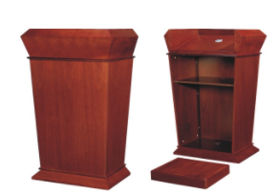
5 | 户外长椅 | 个 | 10 | 700.00 | ￥7,000 | 1、规格：长度：180cm、底座宽40cm、靠背顶端距地面高度73cm;误差2cm。 2、形状：L型支架，木条宽度6cm; 3、材质：木条材质采用进口防腐木； 4、颜色：亮黄色 5、安装前需对现有长椅进行拆除，并搬运到指定地点规范存放，新安装公园户外长椅必须进行固定处理。 | 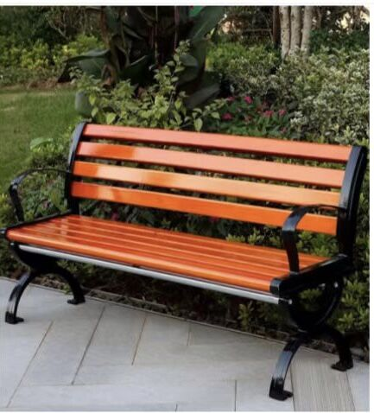
预算总价 |  |  |  |  | 34660.00 | 预算总价人民币大写：叁万肆仟陆佰陆拾元整。

